Qu'est-ce que la priorité 8
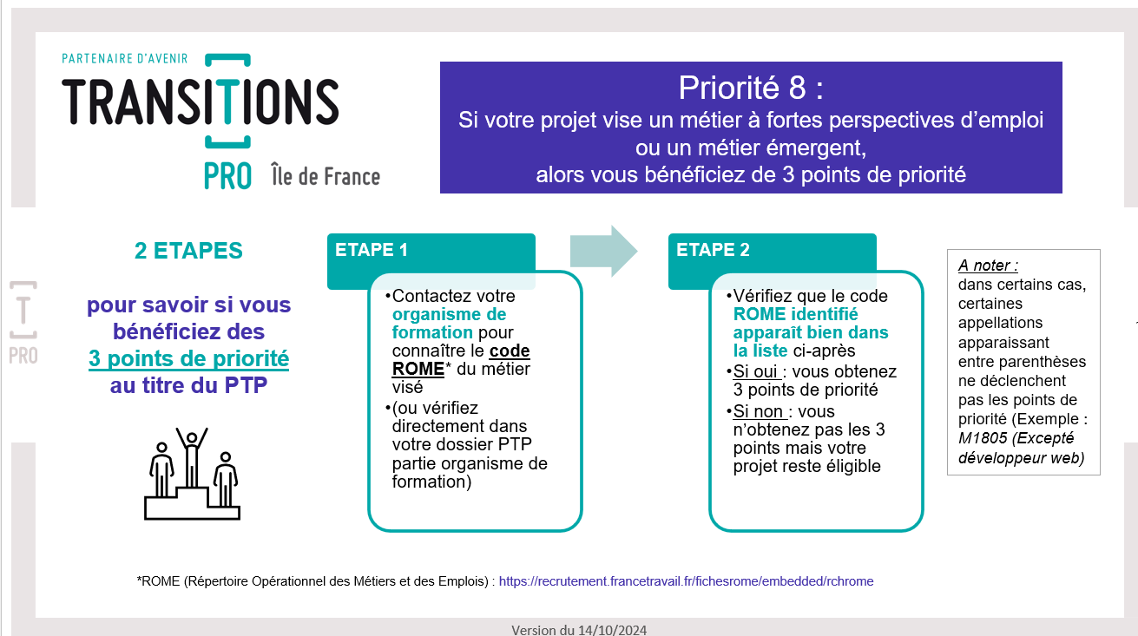

A noter :
Les métiers émergents listés dans ce document permettent également d'obtenir les 3 points de priorités même si certains d'entre eux n'ont pas encore de code ROME.

